PHP応用 お問い合わせ 単体テスト
単体テスト仕様書 |  |  |  | システム名 |  | チケット番号 |  | バージョン | 更新日 | 更新者
 |  |  |  | PHP応用 お問い合わせ |  | - |  | v1.00

前提条件 |  | 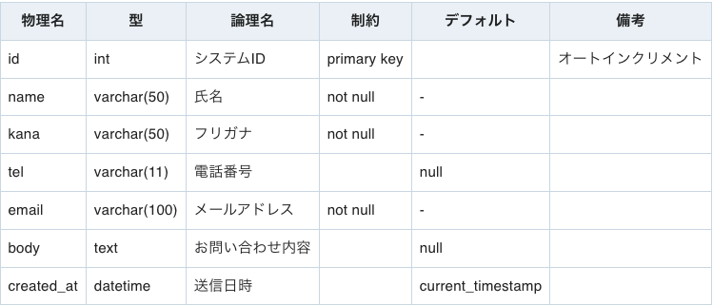 ローカルのMAMP環境にて下記構造のテーブルが「casteria」DBに設置されていること。

項番 | 項目名 |  | 画面名 |  | 手順 |  | 期待結果 |  |  | 正常／異常 | 実施日 | 実施者 | 合否 | 備考

1 | 画面表示 |  | トップページ |  | 「http://localhost/」にアクセス |  | Casteriaのトップページが表示されている |  |  | 正常
2 |  |  | お問い合わせ入力画面 |  | トップページからお問い合わせボタンを押下 |  | お問い合わせフォームが表示されており、送信ボタン下部にお問い合わせレコードがテーブル形式で一覧表示されている |  |  | 正常
3 |  |  | お問い合わせ確認画面 |  | 入力画面でデータを入力して確認ボタンを押下 |  | お問い合わせ入力画面で入力した内容が過不足なく表示されている |  |  | 正常
4 |  |  | お問い合わせ完了画面 |  | 確認画面にて送信ボタンを押下 |  | お問い合わせが完了した旨が表示されている |  |  | 正常
5 |  |  | お問い合わせ編集画面 |  | 入力画面に表示されているお問い合わせ一覧テーブルから任意のレコードの編集ボタンを押下 |  | お問い合わせ入力画面のフォームを踏襲し、そこに前画面で選択したレコードの値が表示されている |  |  | 正常
6 | バリデーション |  | お問い合わせ入力画面 |  | 氏名を空入力して確認ボタンを押下 |  | 画面遷移せず、氏名入力フォーム周辺に「氏名は必須入力です。」と赤文字で表示される |  |  | 準正常
7 |  |  |  |  | 氏名を10文字入力して確認ボタンを押下 |  | お問い合わせ確認画面に画面遷移し、お問い合わせ入力画面で入力した内容が過不足なく表示されている |  |  | 正常
8 |  |  |  |  | 氏名を11文字入力して確認ボタンを押下 |  | 画面遷移せず、氏名入力フォーム周辺に「氏名は10文字以内です。」と赤文字で表示される |  |  | 準正常
9 |  |  |  |  | フリガナを空入力して確認ボタンを押下 |  | 画面遷移せず、フリガナ入力フォーム周辺に「フリガナは必須入力です。」と赤文字で表示される |  |  | 準正常
10 |  |  |  |  | フリガナを10文字入力して確認ボタンを押下 |  | お問い合わせ確認画面に画面遷移し、お問い合わせ入力画面で入力した内容が過不足なく表示される |  |  | 正常
11 |  |  |  |  | フリガナを11文字入力して確認ボタンを押下 |  | 画面遷移せず、フリガナ入力フォーム周辺に「フリガナは10文字以内です。」と赤文字で表示される |  |  | 準正常
12 |  |  |  |  | 電話番号に数字以外の文字を含めて入力して確認ボタンを押下 |  | 画面遷移せず、電話番号入力フォーム周辺に「氏名は数字入力です。」と赤文字で表示される |  |  | 準正常
13 |  |  |  |  | メールアドレスを空入力して確認ボタンを押下 |  | 画面遷移せず、メールアドレス入力フォーム周辺に「メールアドレスは必須入力です。」と赤文字で表示される |  |  | 準正常
14 |  |  |  |  | メールアドレスに＠を含まずに入力して確認ボタンを押下 |  | 画面遷移せず、メールアドレス入力フォーム周辺に「メールアドレスには「@」を含む形式で入力してください。」と赤文字で表示される |  |  | 準正常
15 |  |  |  |  | お問い合わせ内容を空入力して確認ボタンを押下 |  | 画面遷移せず、お問い合わせ内容入力フォーム周辺に「お問い合わせ内容は必須入力です。」と赤文字で表示される |  |  | 準正常
16 |  |  | お問い合わせ編集画面 |  | 氏名を空入力して確認ボタンを押下 |  | 画面遷移せず、氏名入力フォーム周辺に「氏名は必須入力です。」と赤文字で表示される |  |  | 準正常
17 |  |  |  |  | 氏名を10文字入力して確認ボタンを押下 |  | お問い合わせ確認画面に画面遷移し、お問い合わせ入力画面で入力した内容が過不足なく表示される |  |  | 正常
18 |  |  |  |  | 氏名を11文字入力して確認ボタンを押下 |  | 画面遷移せず、氏名入力フォーム周辺に「氏名は10文字以内です。」と赤文字で表示される |  |  | 準正常
19 |  |  |  |  | フリガナを空入力して確認ボタンを押下 |  | 画面遷移せず、フリガナ入力フォーム周辺に「フリガナは必須入力です。」と赤文字で表示される |  |  | 準正常
20 |  |  |  |  | フリガナを10文字入力して確認ボタンを押下 |  | お問い合わせ確認画面に画面遷移し、お問い合わせ入力画面で入力した内容が過不足なく表示されてい |  |  | 正常
21 |  |  |  |  | フリガナを11文字入力して確認ボタンを押下 |  | 画面遷移せず、フリガナ入力フォーム周辺に「フリガナは10文字以内です。」と赤文字で表示される |  |  | 準正常
22 |  |  |  |  | 電話番号に数字以外の文字を含めて入力して確認ボタンを押下 |  | 画面遷移せず、電話番号入力フォーム周辺に「氏名は数字入力です。」と赤文字で表示される |  |  | 準正常
23 |  |  |  |  | メールアドレスを空入力して確認ボタンを押下 |  | 画面遷移せず、メールアドレス入力フォーム周辺に「メールアドレスは必須入力です。」と赤文字で表示される |  |  | 準正常
24 |  |  |  |  | メールアドレスに＠を含まずに入力して確認ボタンを押下 |  | 画面遷移せず、メールアドレス入力フォーム周辺に「メールアドレスには「@」を含む形式で入力してください。」と赤文字で表示される |  |  | 準正常
25 |  |  |  |  | お問い合わせ内容を空入力して確認ボタンを押下 |  | 画面遷移せず、お問い合わせ内容入力フォーム周辺に「お問い合わせ内容は必須入力です。」と赤文字で表示される |  |  | 準正常
26 | 非機能要件 |  | お問い合わせ確認画面 |  | 直接この画面にアクセス |  | お問い合わせ確認画面にはアクセスできず、お問い合わせ入力画面に画面遷移する |  |  | 準正常
27 |  |  | お問い合わせ完了画面 |  | 直接この画面にアクセス |  | お問い合わせ完了画面にはアクセスできず、お問い合わせ入力画面に画面遷移する |  |  | 準正常
28 |  |  | お問い合わせ編集画面 |  | 直接この画面にアクセス |  | お問い合わせ編集画面にはアクセスできず、お問い合わせ入力画面に画面遷移する |  |  | 準正常
29 |  |  | お問い合わせ入力画面 |  | お問い合わせ内容に「<script>alert(1);</script>」を入力して確認ボタンを押下 |  | Javascriptでアラートが発動せず、お問い合わせ確認画面にて入力内容が正常に表示されている |  |  | 準正常
30 |  |  | お問い合わせ確認画面 |  | お問い合わせ内容に「<script>alert(1);</script>」が表示されていることを確認して送信ボタンを押下 |  | Javascriptでアラートが発動せず、お問い合わせ完了画面に遷移している |  |  | 準正常
31 |  |  | お問い合わせ入力画面 |  | お問い合わせ内容に「<script>alert(1);</script>」を入力したレコードが保存されていることをレコード一覧で確認し、編集ボタンを押下する |  | Javascriptでアラートが発動せず、お問い合わせ編集画面に遷移している |  |  | 準正常
32 |  |  | お問い合わせ編集画面 |  | お問い合わせ内容に「<script>alert(1);</script>」を入力して確認ボタンを押下 |  | Javascriptでアラートが発動せず、お問い合わせ確認画面にて入力内容が正常に表示されている |  |  | 準正常

エビデンス-画面表示
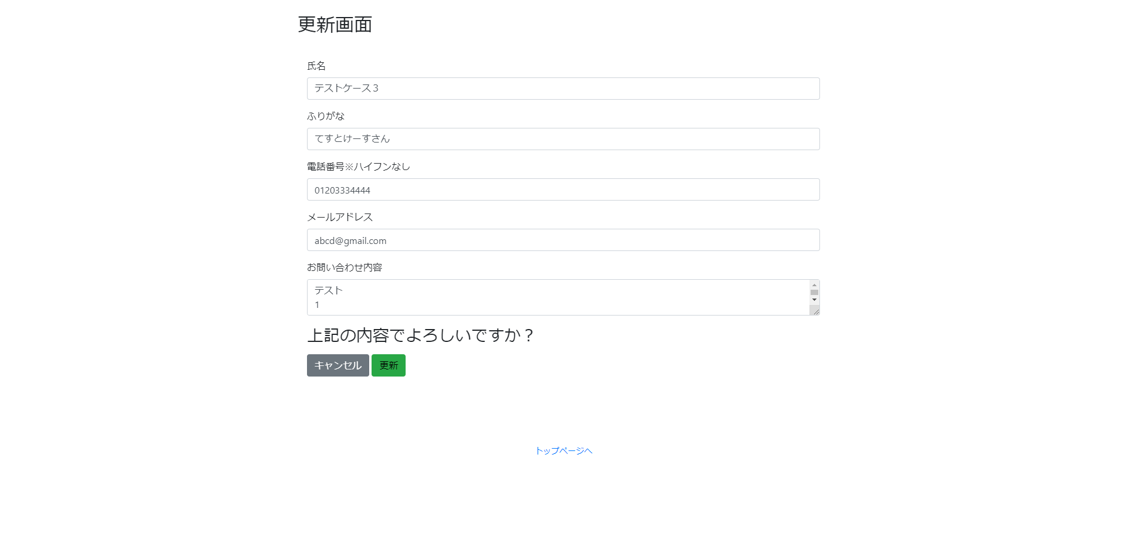
例
2 | お問い合わせフォームが表示されており、送信ボタン下部にお問い合わせレコードがテーブル形式で一覧表示されている
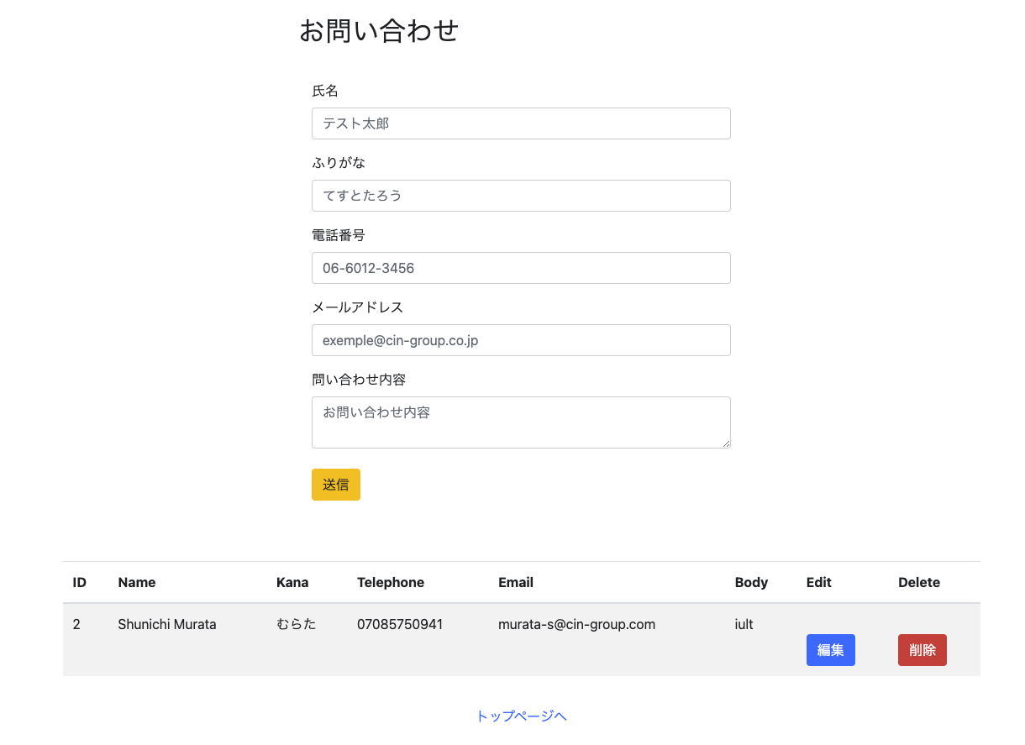

ここから下に添付すること
1 | Casteriaのトップページが表示されている
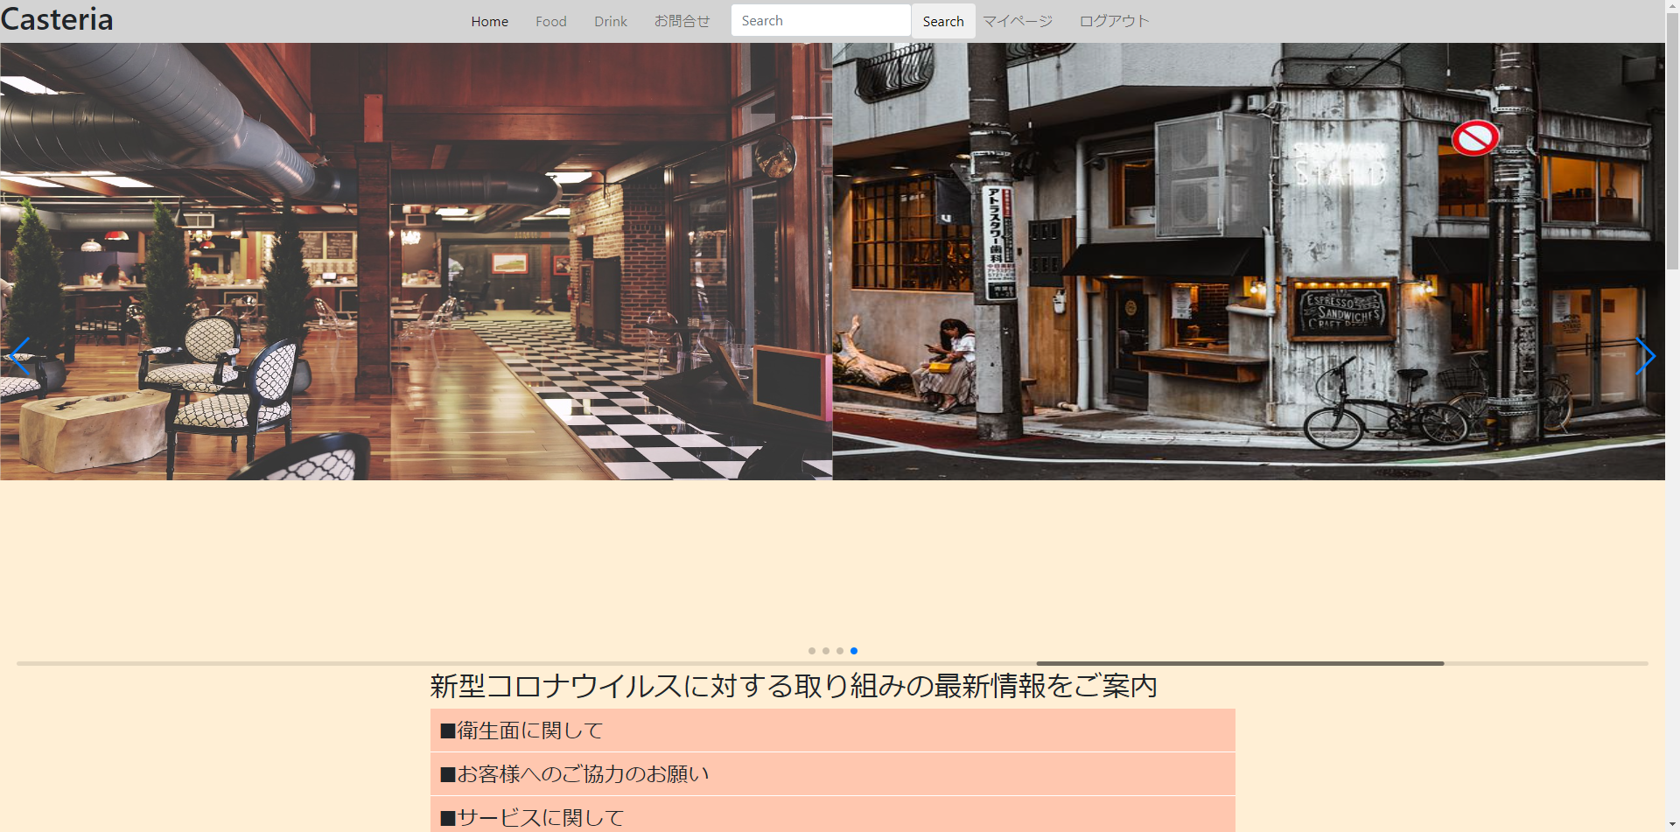

2 | お問い合わせフォームが表示されており、送信ボタン下部にお問い合わせレコードがテーブル形式で一覧表示されている
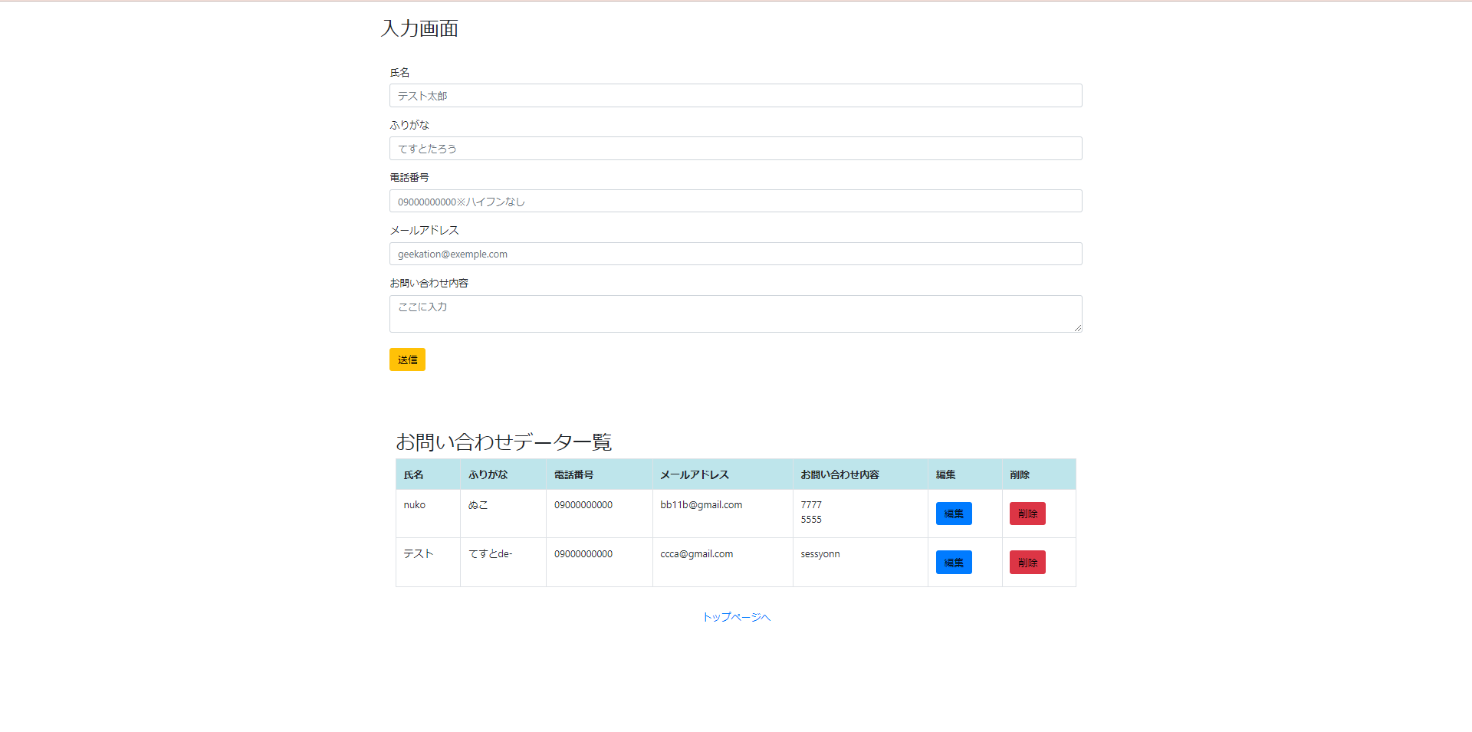

3 | お問い合わせ入力画面で入力した内容が過不足なく表示されている

4 | お問い合わせが完了した旨が表示されている
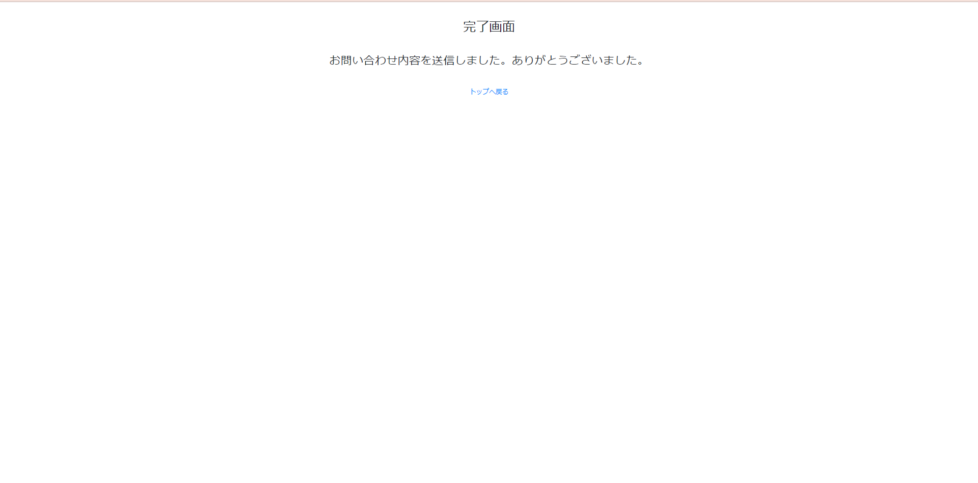

5 | お問い合わせ入力画面のフォームを踏襲し、そこに前画面で選択したレコードの値が表示されている

エビデンス-バリデーション
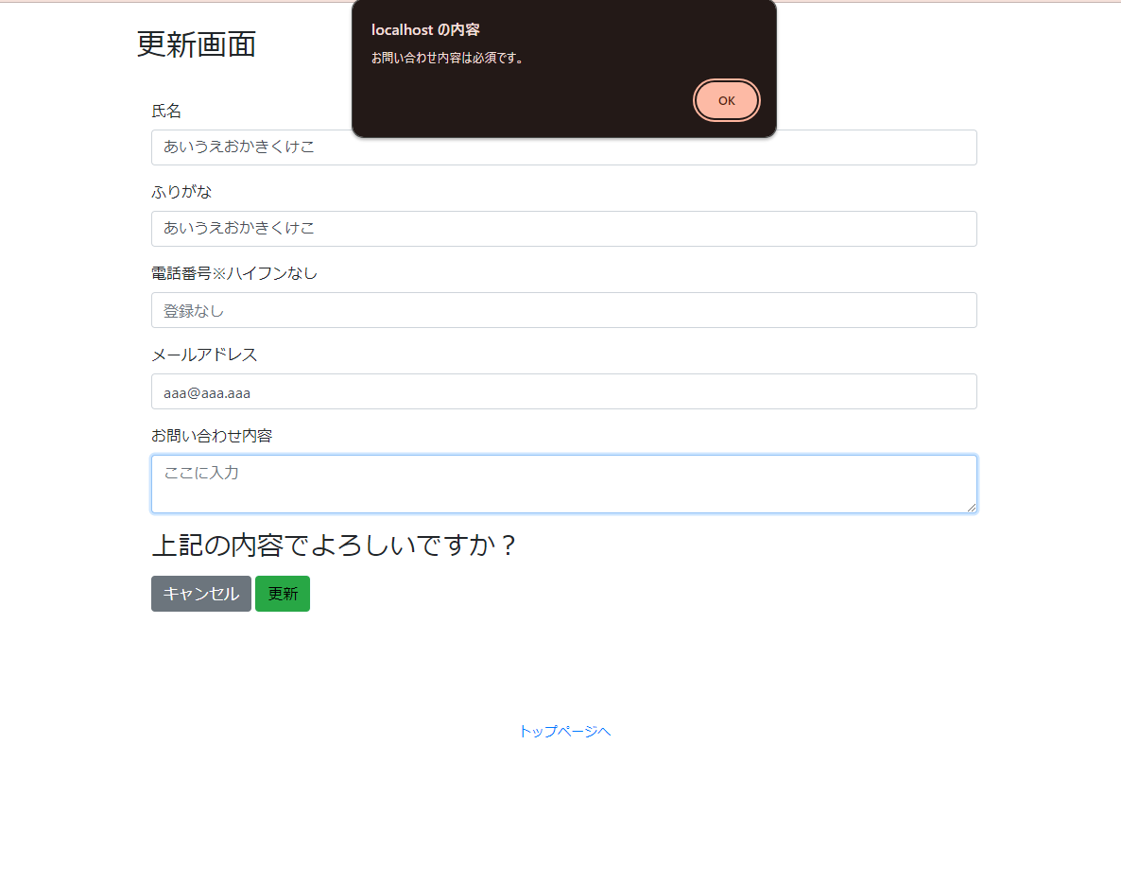

どの項目のエビデンスかわかるようにエビデンス（写真）を添付してください。（各テストのエビデンス画像は期待結果が確認可能な枚数用意してください。）
例
6 | 画面遷移せず、氏名入力フォーム周辺に「氏名は必須入力です。」と赤文字で表示される
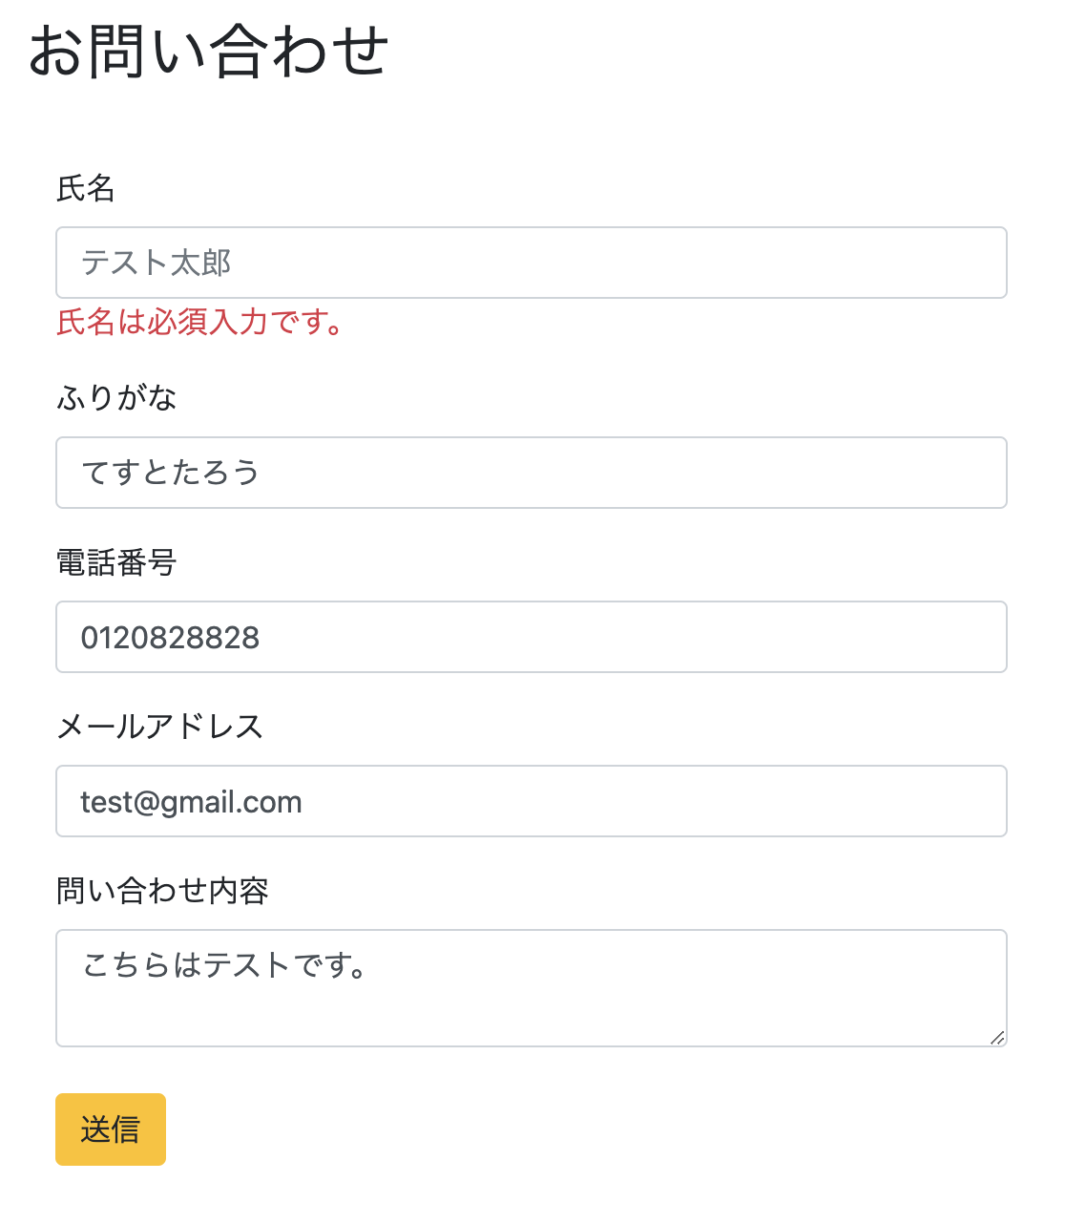

ここから下に添付すること
6 | 画面遷移せず、氏名入力フォーム周辺に「氏名は必須入力です。」と赤文字で表示される
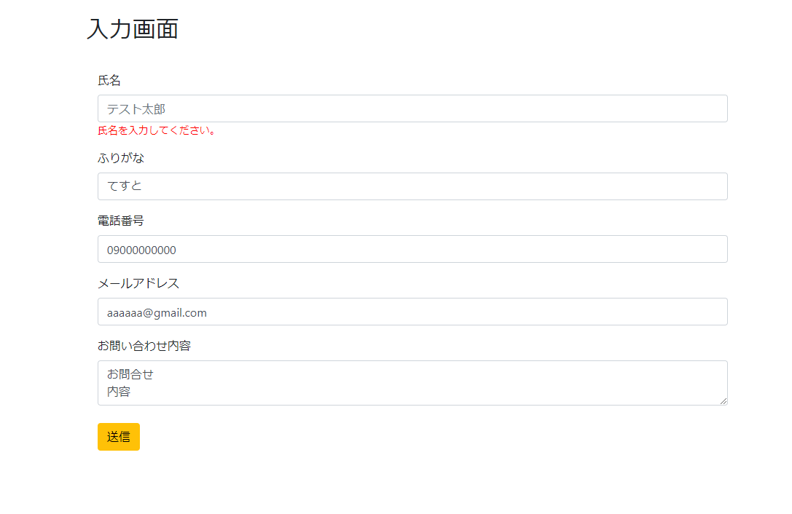

7 | お問い合わせ確認画面に画面遷移し、お問い合わせ入力画面で入力した内容が過不足なく表示されている
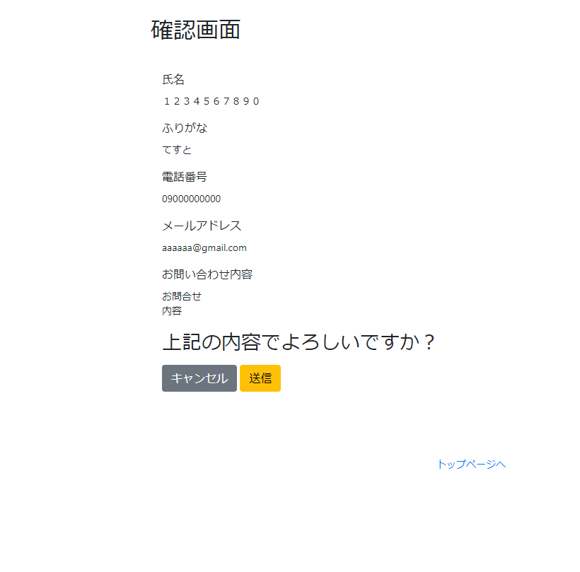

8 | 画面遷移せず、氏名入力フォーム周辺に「氏名は10文字以内です。」と赤文字で表示される
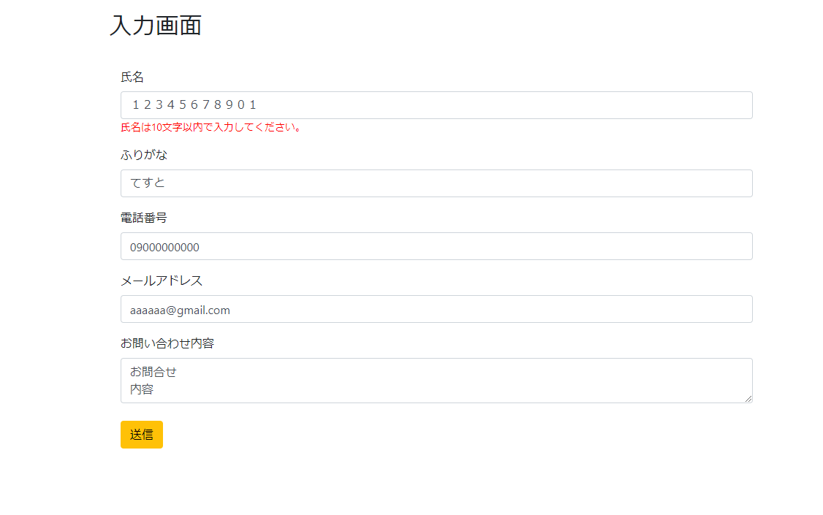

9 | 画面遷移せず、フリガナ入力フォーム周辺に「フリガナは必須入力です。」と赤文字で表示される
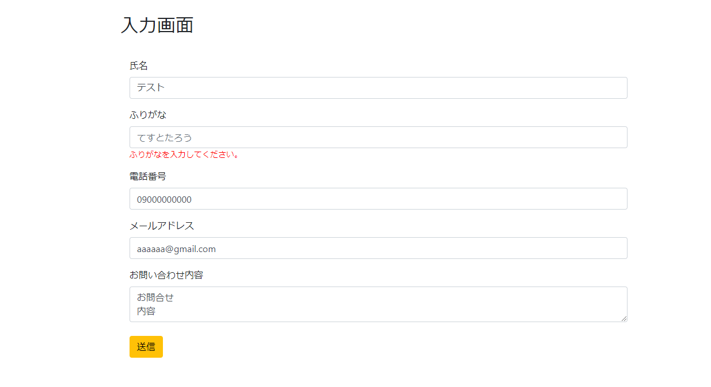

10 | お問い合わせ確認画面に画面遷移し、お問い合わせ入力画面で入力した内容が過不足なく表示される
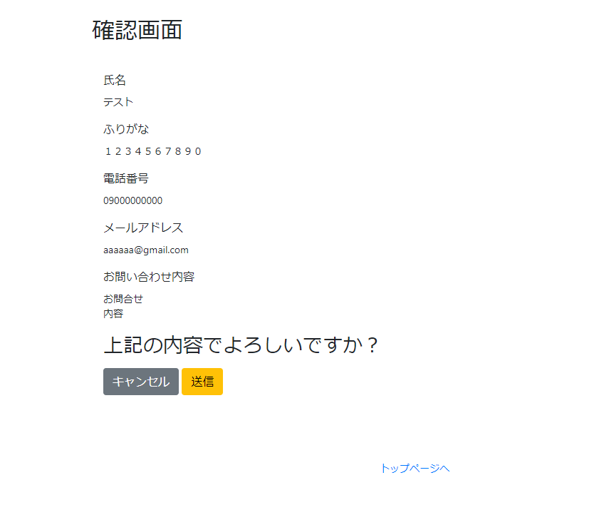

11 | 画面遷移せず、フリガナ入力フォーム周辺に「フリガナは10文字以内です。」と赤文字で表示される
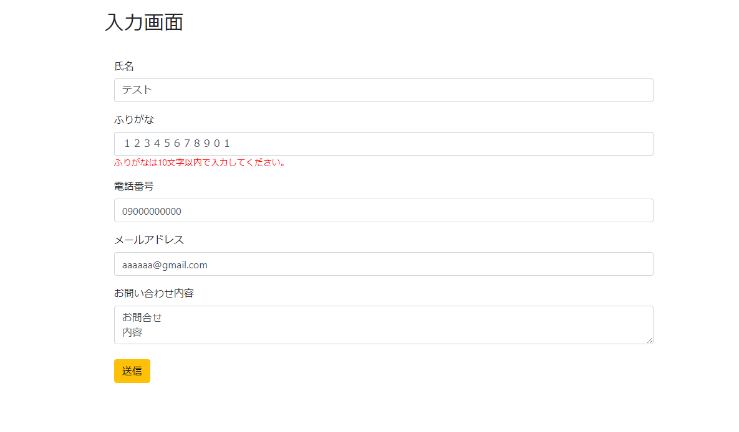

12 | 画面遷移せず、電話番号入力フォーム周辺に「氏名は数字入力です。」と赤文字で表示される
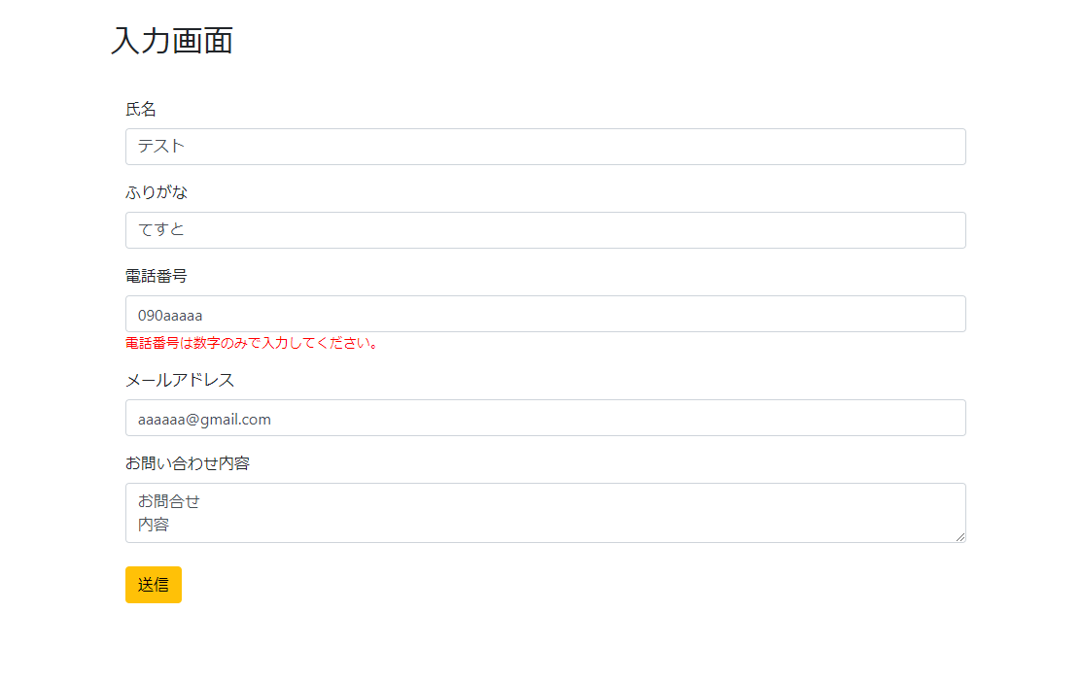

13 | 画面遷移せず、メールアドレス入力フォーム周辺に「メールアドレスは必須入力です。」と赤文字で表示される
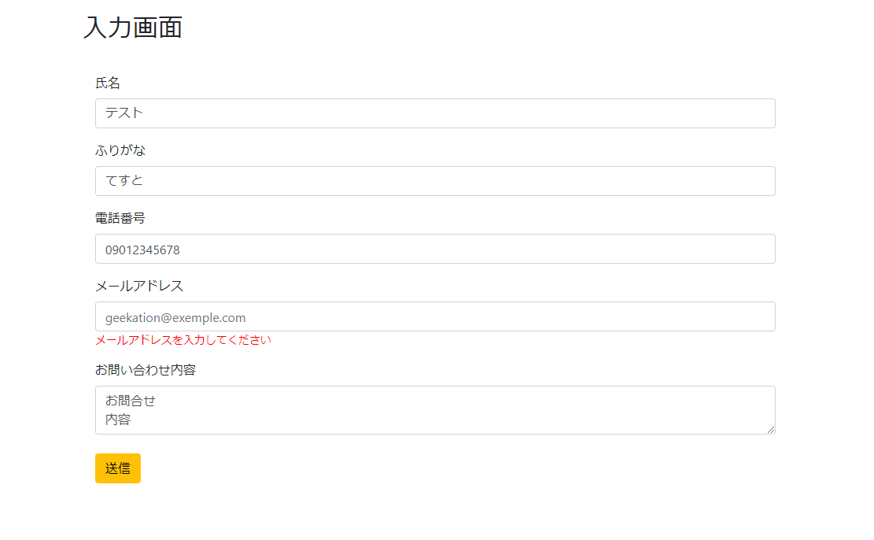

14 | 画面遷移せず、メールアドレス入力フォーム周辺に「メールアドレスには「@」を含む形式で入力してください。」と赤文字で表示される
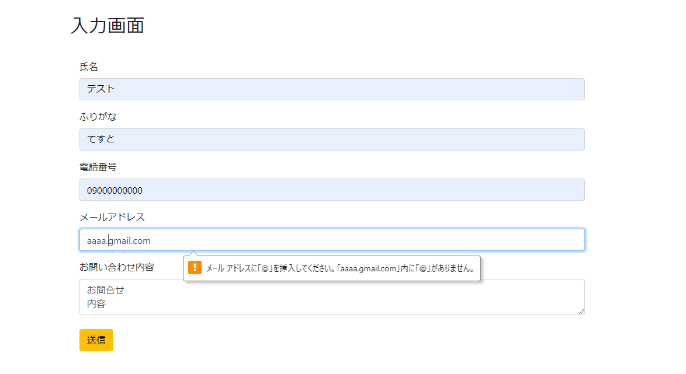

15 | 画面遷移せず、お問い合わせ内容入力フォーム周辺に「お問い合わせ内容は必須入力です。」と赤文字で表示される

16 | 画面遷移せず、氏名入力フォーム周辺に「氏名は必須入力です。」と赤文字で表示される
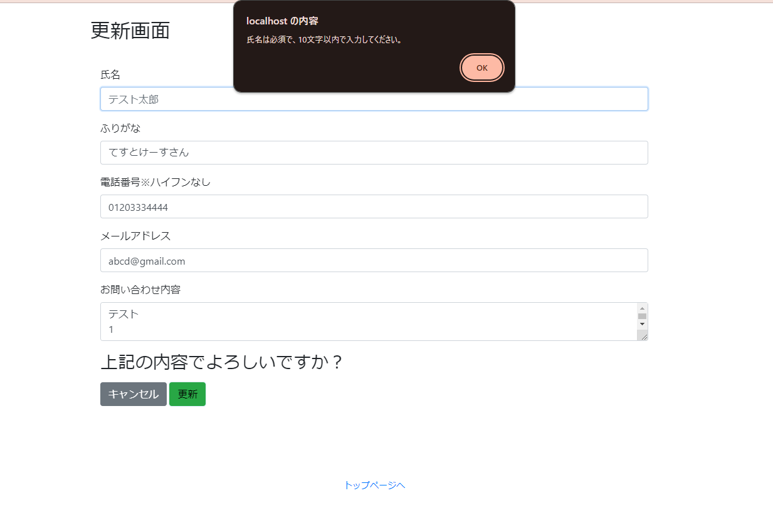

17 | お問い合わせ確認画面に画面遷移し、お問い合わせ入力画面で入力した内容が過不足なく表示される
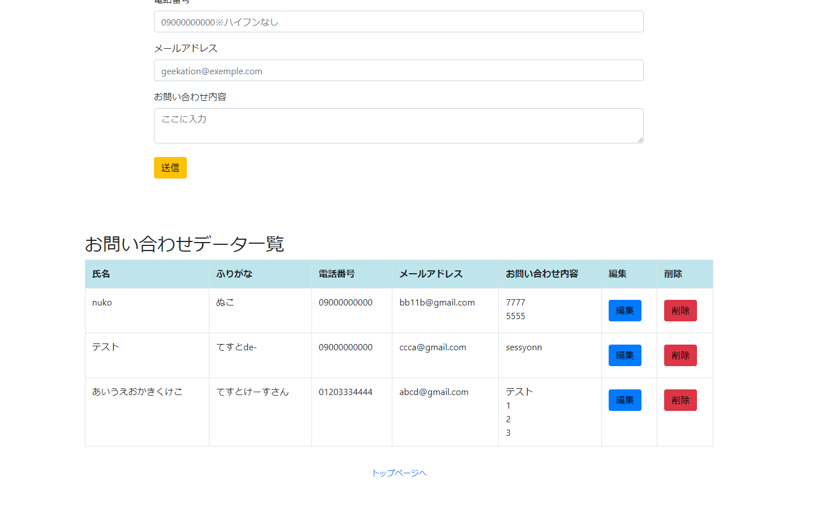

18 | 画面遷移せず、氏名入力フォーム周辺に「氏名は10文字以内です。」と赤文字で表示される

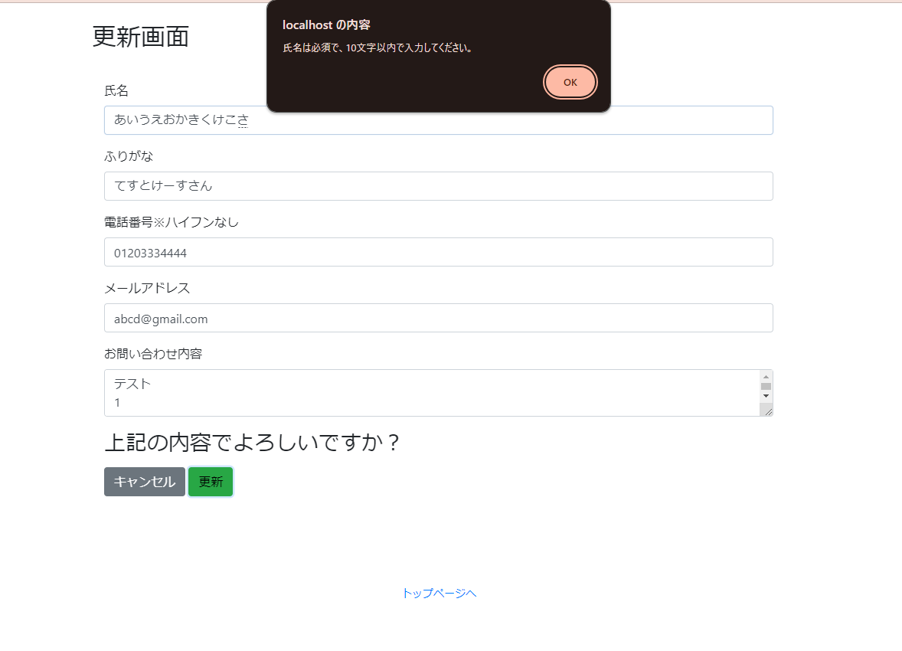

19 | 画面遷移せず、フリガナ入力フォーム周辺に「フリガナは必須入力です。」と赤文字で表示される
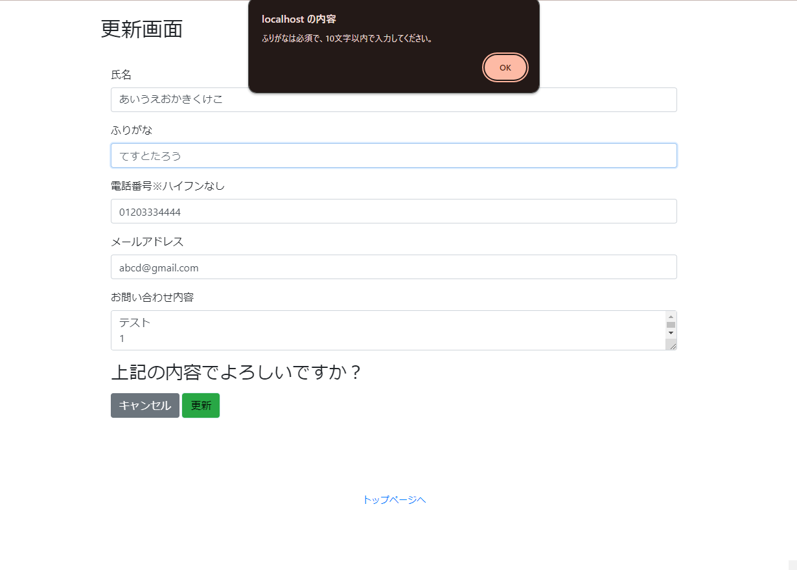

20 | お問い合わせ確認画面に画面遷移し、お問い合わせ入力画面で入力した内容が過不足なく表示されてい
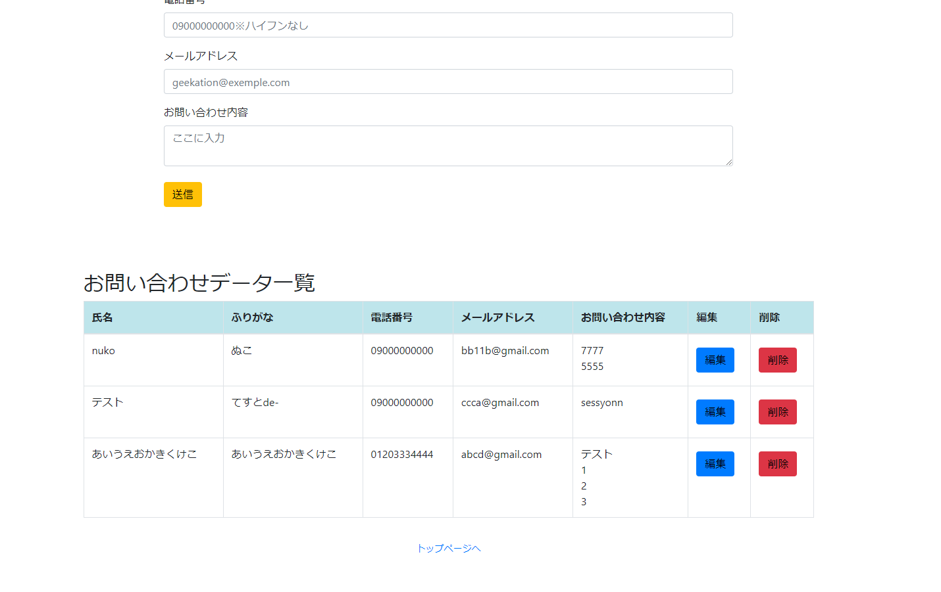

21 | 画面遷移せず、フリガナ入力フォーム周辺に「フリガナは10文字以内です。」と赤文字で表示される
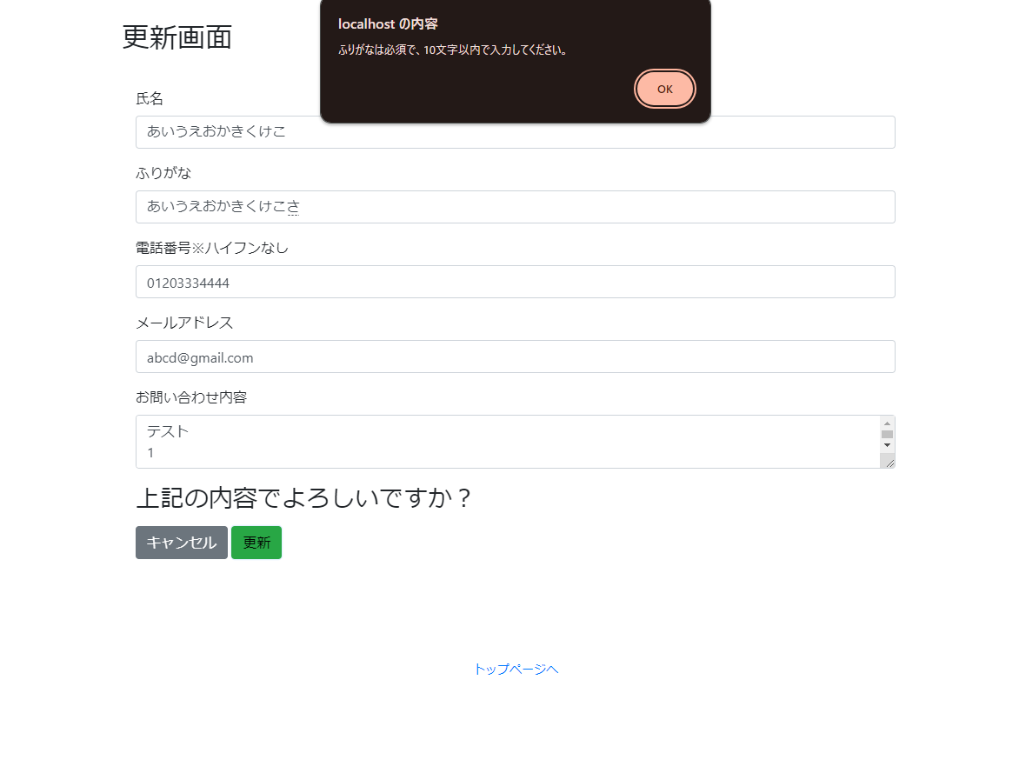

22 | 画面遷移せず、電話番号入力フォーム周辺に「氏名は数字入力です。」と赤文字で表示される
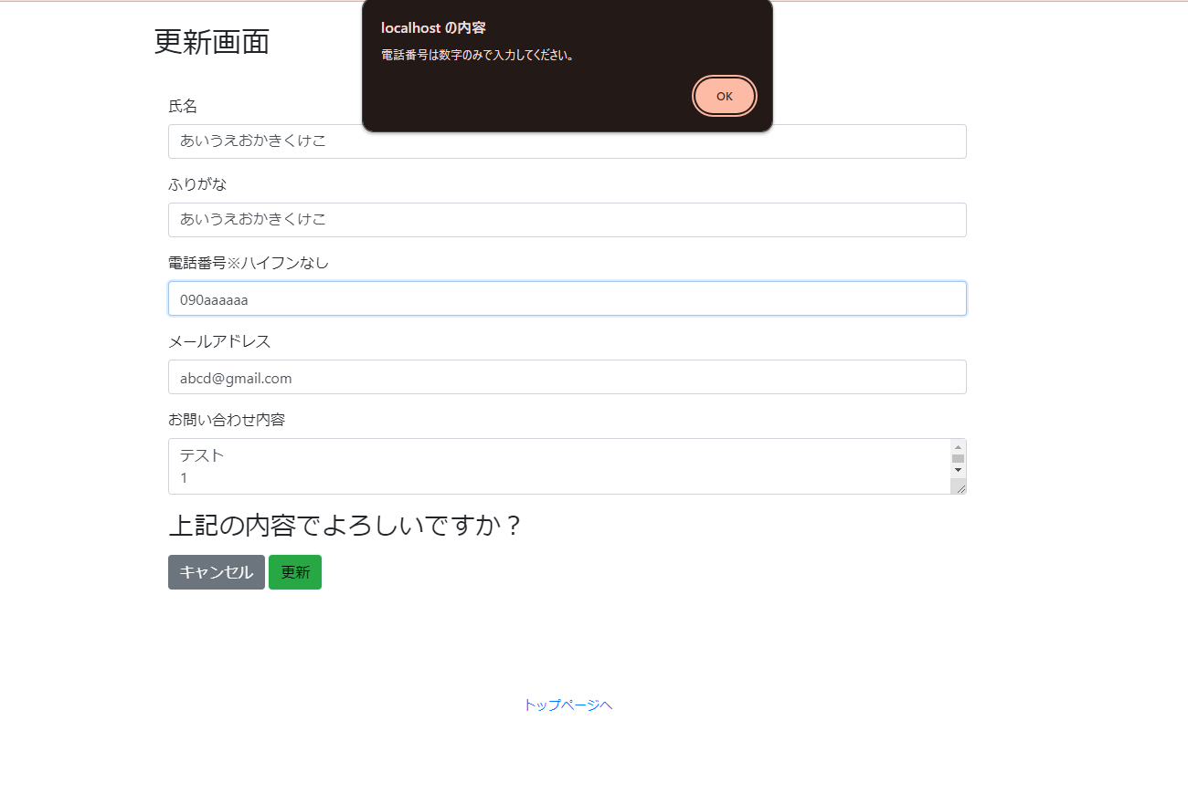

23 | 画面遷移せず、メールアドレス入力フォーム周辺に「メールアドレスは必須入力です。」と赤文字で表示される
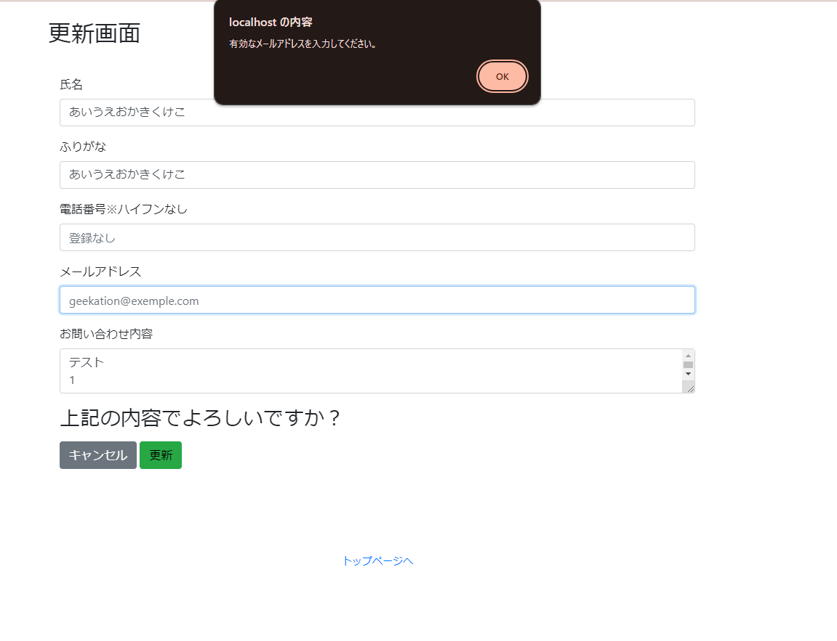

24 | 画面遷移せず、メールアドレス入力フォーム周辺に「メールアドレスには「@」を含む形式で入力してください。」と赤文字で表示される
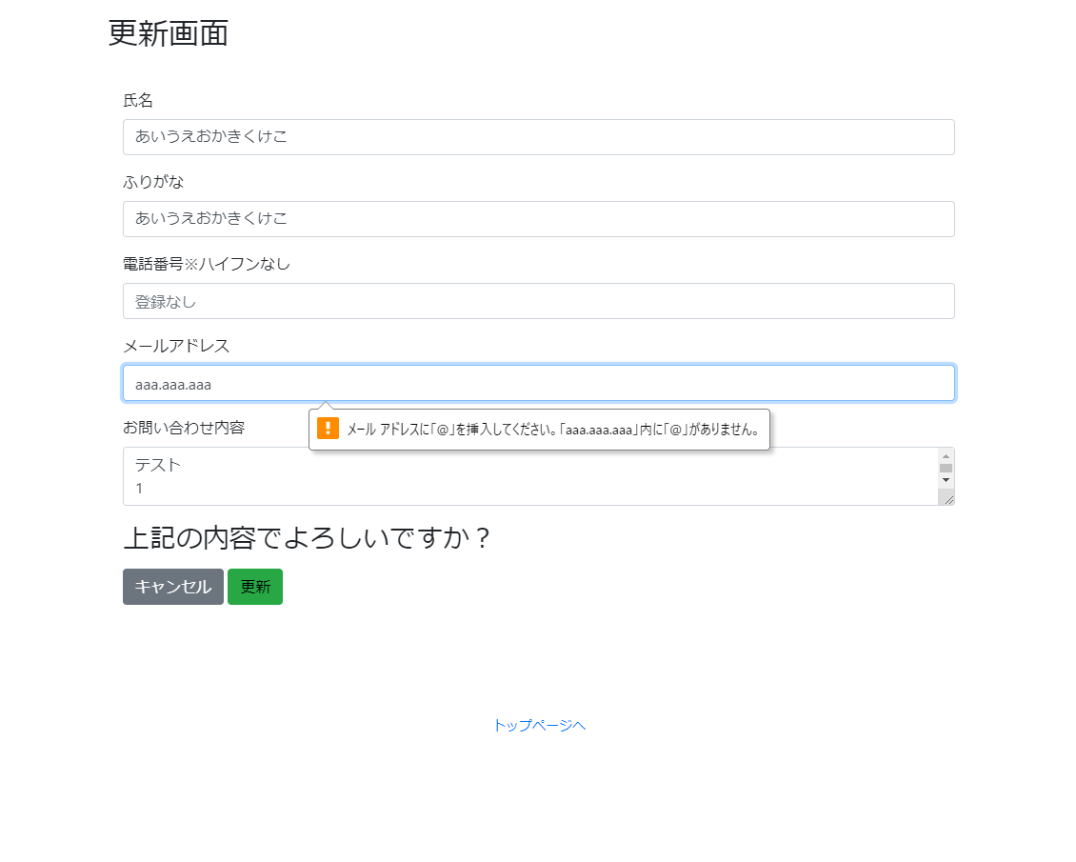

25 | 画面遷移せず、お問い合わせ内容入力フォーム周辺に「お問い合わせ内容は必須入力です。」と赤文字で表示される

